3.06 - PLA
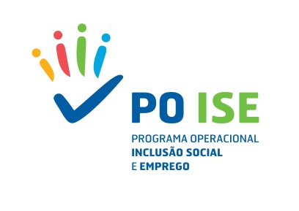
Simulador de Correção Financeira_TO 3.06 Português Língua de Acolhimento

Meta Contratualizada em Candidatura | % Participações certificadas de pessoas de grupos desfavorecidos em percursos formativos
Meta Apurada em saldo | % Participações certificadas de pessoas de grupos desfavorecidos em percursos formativos
 | Saldo Final Analisado (DPT)
Taxa de Cumprimento da Meta de Resultado |  | 0
Correção Financeira |  | 0

